상품제안서
나빌레라 호작도 자개텀블러 500ml | 상품코드: F31923

 |  |  |  |  |  |  | 02-412-0044 | www.easy1.co.kr
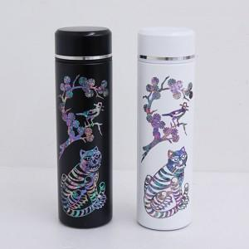

【상세/제작정보】 | <p>​<span style="background-color: rgb(255, 255, 255); font-family: dotum; font-size: 13px;">보자기포장 9,000원vat별도</span></p><p>&nbsp;</p><p>** 100개 미만주문시 고객센터 02-412-0044 로 문의 부탁드립니다!!</p><p>** 주문전 재고확인 필수입니다!!</p><p>** 배송비- 무료배송​​</p>

【인쇄/포장옵션】 | 레이저 / 별도문의

【공급단가】 | 수량 | 50~ | 100~ | 500~ | 1,000~ | 2,000~
*VAT별도 | 단가 | 30,700원 | 30,180원 | 29,400원 | 28,980원 | 28,100원

【상품 URL】 | https://easy1.co.kr:443/src/goods_detail.php?gdno=31923

